TECHNICIENS 26
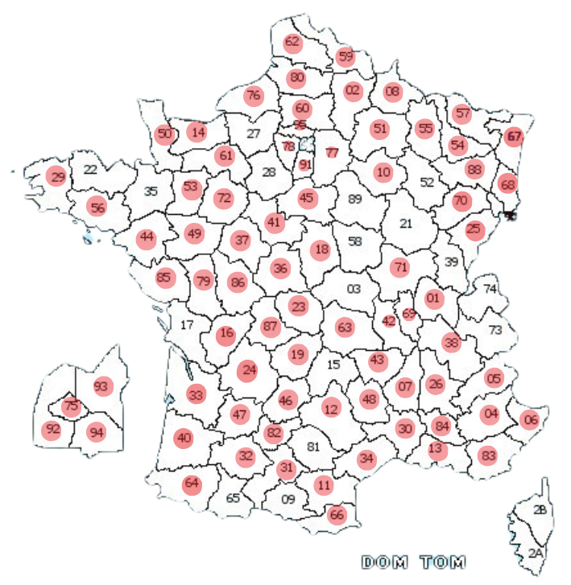
 | TABLEAU DES TECHNICIENS
Identité du technicien | Ville de résidence |  | Raison sociale entreprise | Numéro de téléphone |  | Congés en cours | QUALITES/DEFAUTS
Abdel |  | 37-72-41-86 | SAS CA INFORMATIQUE | 07.53.59.96.39 | chafri.fateh@gmail.com | 03/07 AU 30/08 | PAS DE HAUTEUR PAS DE STARLINK !!!!
Adrien Ayné | Sury le Comtal | 42 - 69 - 01 - 38 - 71 - 43 - 63 | GC SERVICE | Pro -07.75.66.08.13. | aayne@gcdeveloppement.fr
Alexandre Baudino |  | 54-55-57-88 | TOUL'INFO | 06.63.16.20.50 | footfall@toulinfo.fr |  | Bon technicien
Arnaud Ragioneri | Warcq | 08 = Petite installation 02-55-51 = Grande installation | / | 06.08.94.89.10 | aari08@gmail.com
Bruce |  | 75-77-78-91-92-93-94-95 | CORERAK | 06.68.91.87.35 | info@corerak.fr | PAS DE FERMETURE D'ETE | NE FAIS PAS DE STARLINK
Chaabane Cherguia | Gignac | 13 | / | 07.69.29.42.16 | vigitechsolutions.contact@gmail.com | 1 ou 2 semaines d'août a confirmer // vacances du 27/07 au 02/08 inclus | Chaabane pas dispo les mercredis
David |  | 56 | EASY DEPANN | 06.86.58.20.40 | easy.depann.informatique@orange.fr
Gregory Velicou |  | 66-11-34-64-40 N'intervient plus du tout sur Montpellier | OCCI TECH | 06.60.43.01.87 | occitech.contact@gmail.com |  | PAS DE CABLAGE NI DE HAUTEUR Techniciens Christophe Palissier : 06.58.48.69.33 Nicolas Carpentier : 06.58.49.02.53
Christopher Gernigon |  | 50-14-61-76-35 - 59= 1H 19.21.22.24.25.29.31.32.36.42.43.44.47.48 .54.57.56.67.68.69.72.73.74.80.85.87.88 | DELTINFO | 06.58.08.39.70 | gcdeveloppment@deltinfo.eu |  | FIN DU PARTENARIAT
Diestrich Boudzoumou |  | 67 | / | 06.25.82.67.71 | dietrich.boudzoumou@gmail.com |  | Technicien beaucoup trop long
Eric Ollivier |  | 42-43-69-07 | INFOGERANCE | 06.60.93.57.03 | eric.ollivier@infogerance-france.fr |  | Formation électricien
Fabrice Bouvart |  | 10 Intervention en tout début ou fin de journée | / | 07.69.19.99.87 | bouvartfabrice@gmail.com
Faris El Ouariachi | Calvisson | 30-34-84-13 = Petites installations 07-48-26-12 = Grandes installations | PCIB | 06.61.14.27.41 | faris@pcbip.fr | 6/07 AU 15/07 17/08 AU 30/08
Fathi Sghaier | Ermont 95120 | 75-93-92-94 = OK 95-78-91 = A négocier | / | 06.49.45.72.91 | sgha.fathi@gmail.com | 8/08 au 20/08 | PAS DE CABLAGE
Franck Dufourcet |  | 64-65 | SOLUTION MULTIMEDIA | 06.45.90.87.30 | franckdufourcet@gmail.com
François Beausse | Beaumont de Lomagne | 82-31-32-46-47 | PSITEK | 07.56.27.73.90 | psitek.contact@gmail.com | 27/07 au 14/08
Fréderic Schnerr |  | 37 | FDS CONCEPT | 06.89.10.88.41 | contact@fdsconcept.com |  | PAS DE CABLAGE
Guillaume Massoulier | Revel | 31-81 = OK Proposer si 1H max de Revel | MASSOULIER GUILLAUME | 06.09.96.51.88 | liljugui@gmail.com | 29/07 au 16/08 inclus | Très bon technicien Pas d'Ortel
Guillaume Teule |  | 81-12 | AVALIS INFORMATIQUE ET SERVICES | 07.68.70.52.95 | g.teule@avalis.fr | 24 juillet 2026 au 27 juillet 2026 inclus
Guillaume Suarez | 15 | 15-48-12 = OK 43 = A négocier | 1formatik | 06.30.80.05.91 | 1formatik.suarez@gmail.com |  | pas de starlink !!!!
IMPEC PRO |  | 06-13-83-84-30 et un peu de 34 | IMPEC PRO | 09.88.28.90.09 | interventions@impecpro.fr |  | David et Audrey (06.16.22.17.15) les patrons
Jean Philippe Monier |  | 26 -07 (un peu de 38) | NETWORK | 06.64.33.24.66 | network23.jpm@gmail.com |  | PAS DE STARLINK !!!!!! MANON : 0783994379
Jérémy Chavillon |  | 05- nord 04 |  | 06.76.66.70.11 | chavillonjeremy@gmail.com
Jerome Dujardin |  | 14-50 = OK 61 = A négocier | / | 06.83.50.92.33 | manche-domicile@live.fr
Karim |  | 30-84-56-12-73-21-25-15-28-41-89-45-10-58-34-37-43-57 42-07-74-69-38-26-13-02-63-54-76-52-62-59-77 + Ile de france + 81 59 22 60-18-16-63 37 16 54 52 le 62 pour la journée 59-74-54-55-88-03 | KRYCIA | 07.80.06.08.27 | diana.carneiro-ext@krycia.fr karim.meriche@krycia.fr | Karim : Congé du 12 au 21 aout | Demande à faire à Diana Karim joignable au +33 7 80 06 08 27 Rayyan joignable au +33 7 80 51 08 31 Shoaib joignable au +33 7 59 99 35 65 Alain joignable au +33 6 32 26 32 29 Kamel joignable au +33 6 83 53 55 64 Rachid joignable au +33 6 70 63 53 66 Laurent joignable au +33 6 18 03 20 03 Zakaria joignable au +33 6 21 69 60 34 Mary joignable au +33 6 25 04 11 14 Jean claude +33 6 85 57 62 25 Philippe +33 6 82 44 18 32
Laurent |  | 24-87 | SYNALOJIK | 06.49.89.10.31 | contact@synalojik.fr |  | société pas encore créée, attente !!!
Maximilien Basile |  | 80 | Solubug Informatique | 06 12 42 08 97 | contact@solubug.fr |  | dispo que les vendredis
Mickael Pelletier |  | 79-86-37 | ADWEB | 06.38.61.31.26 | mpelletier@adweb-conseil.com |  | Techniciens Clément Pelletier - 07.82.76.06.59 Johan Pelletier - 07.83.19.95.19
Nicolas Blin |  | 0 9 | SOLUTION INFORMATIQUE | 06.63.29.80.69 | contact@sinb.fr
Nicolas Grosset |  | 36-01-42 | SOS INFORMATIQUE | 06.51.14.46.64 | intervention@cameleon-systeme.com |  | Techniciens Yohann - 06.68.11.31.54
Patrice BOYER |  | 11 |  | 06.33.86.73.01 | contact@monsieurpatou.com |  | NE FAIT PAS DE CABLAGE
Porset Me |  | 33-40-64 = OK 24-16-47 = A négocier | SPOTER | 06.98.18.10.02 | e.porset@spoter.fr |  | Anthony Meharu : 07 66 20 63 42
Philippe Lion |  | 51-08-02 | CSMI | 07.86.20.71.61 | contact@csmi.fr
Stéphane Ségault | 83440 callian | 0 6 - 83 | LAMIE | 06.60.16.68.36 | stephane.segault@lamie.eu | 10 au 23 aout | tous les mardi et jeudi dans le 06 ne travail pas le vendredi ( demander si vraiment besoin) Mathis 07 60 34 12 42
Said Yacoubi |  | 9 | SAID YACOUBI | 06 10 70 03 26 | s.elyacoubi@microtice.fr |  | dispos les lundis et vendredis
Sandro | Thann | 68 | ORIGIN INFO SYSTEM | + | sandro@origin.fr
Seref Keskin |  | 68-90-67 = OK 88 = A négocier | SK ITPRO | 06.60.50.98.57 | skeskin@skitpro.fr
Samuel Chene A éviter si on peut |  | 29-22-56-35-44 | SC MICRO | 02.56.31.13.84 | planification@sc-micro.com |  | Technicien : Christophe Melin 07.87.43.01.22
Zakaria |  | 62-59-80 |  | 07.66.73.00.01 | zaki62210@gmail.com |  | Fait tou : câblage, nacelle, starlink

